A4サイズ【Excel版】履歴書サンプル_sample_per
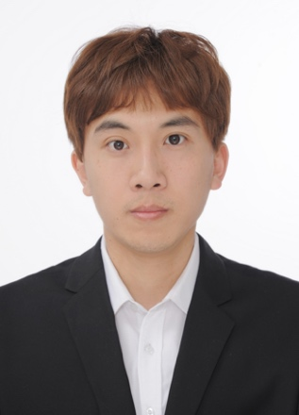
写真を貼る位置
写真を貼る必要が
ある場合
1.縦 36～40mm
横 24～30mm
2.本人単身胸から上
3.裏面のりづけ
履 歴 書 |  |  | 2026年 3 月 25日現在 |  | 年 | 月 | 学 歴・職 歴（各別にまとめて書く）

ふりがな | リュウ ヨウ
氏 名
劉 洋

1990 年 5 月 16 日生 （満 35 歳）

ふりがな |  |  |  | 電話
現住所 〒 |  |  |  | 070-4813-4977

東京都江東区南砂6-7-50
 |  |  |  |  | 年 | 月 | 免 許・資 格
ふりがな |  |  |  | メールアドレス
 |  |  |  |  | 2012 | 7 | 日本語能力試験N1
連絡先 〒 （現住所以外に連絡を希望する場合のみ記入） |  |  |  | liuyang19900520@hotmail.com

 |  |  |  |  | 2022 | 7 | AWS資格Solutions Architect - Associate
 |  |  |  |  | 2023 | 1 | AWS資格Developer - Associate

年 | 月 | 学 歴・職 歴（各別にまとめて書く）
 |  |  |  |  | 2024 | 11 | TOEIC 785点
 |  | 学歴
 |  |  |  |  | 2025 | 2 | AWS資格Solutions Architect - Professional
2009 | 9 | 東北師範大学 人文学院 日本語学科 入学
 |  |  |  |  | 2025 | 11 | AWS資格DevOps Engineer - Professional
2013 | 6 | 東北師範大学 人文学院 日本語学科 卒業

 |  |  |  |  | 志望の動機、特技、自己PR、アピールポイントなど
 |  |  |  |  | 業務システム全体を横断して対応してきたエンジニアです。 強みは ①フロントエンドからバックエンド、Batch、データ連携、DB設計、AWS活用まで幅広く対応できること ②既存システムの制約を踏まえて再構築方針を検討し、アーキテクチャ設計や技術選定に関われること ③少人数体制でも自走して課題整理・改善を進め、新人育成や社内研修にも携われることです。 設計・開発・リリース・運用まで一貫して担当してきました。 業務外でもクラウド・AI関連の個人開発を継続しており、貴社でも技術面・業務面の両面から貢献したいと考えております。 個人開発の成果物は個人サイトにて公開しております。 個人サイト：liuyang19900520.com
 |  | 職歴
2013 | 7 | スナオ株式会社 入社

 |  | 第二開発部へ配属 システム開発業務に従事

2016 | 7 | チームリーダーへ昇格（部下6人）
2017 | 5 | 一身上の都合により退職

2017 | 8 | 株式会社キーサイエンス 入社

 |  | システム開発部へ配属 システム開発業務に従事
 |  |  |  |  | 本人希望記入欄（特に給料・職種・勤務時間・勤務地・その他についての希望などがあれば記入）
2019 | 6 | 社内研修担当を兼務 |  |  | 貴社規定に従います
 |  | 現在に至る（在職中）

